Sheet1
 | Confusion Matrix
 |  |  |  |  |  |  |  |  |  |  | NAMA | ELVIRA SANIA MUFIDA
Dataset Film |  |  |  |  |  | Rumus |  |  |  |  | NIM | 2041720080
 | Shazam | Black Adam | Wakanda Forever | Dr. Strange | Film Favorit | Sensitivity |  |  |  |  | KELAS | TI-3G
 | Suka | Tidak Suka | Suka | Suka | Pengabdi Satan |  |  |  |  |  | NO | 9
 | Tidak Suka | Tidak Suka | Suka | Tidak Suka | Miracle No.17
 | Tidak Suka | Suka | Suka | Suka | KKN Desa Ponari
 | … | … | … | … | … | Spesifitas

 | Bentuk Confusion Matrik

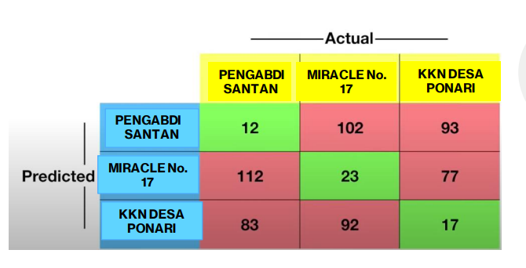

 |  |  |  |  |  | Pengabdi Satan |  |  | Miracle No. 17 |  |  |  | KKN DESA PONARI
 |  |  |  |  |  | TP | 12 |  | TP | 23 |  |  | TP | 17
 |  |  |  |  |  | FP | 195 |  | FP | 189 |  |  | FP | 135
 |  |  |  |  |  | FN | 195 |  | FN | 194 |  |  | FN | 170
 |  |  |  |  |  | TN | 209 |  | TN | 205 |  |  | TN | 249
 |  |  |  |  |  | Sensitivity | 0.057971014493 |  | Sensitivity | 0.10599078341 |  |  | Sensitivity | 0.090909090909
 |  |  |  |  |  | Spesifitas | 0.51732673267 |  | Spesifitas | 0.52030456853 |  |  | Spesifitas | 0.6484375

 |  |  |  |  |  |  |  | Pembulatan
 |  |  |  |  |  |  |  |  | Pengabdi Satan |  | Miracle No. 17 |  | KKN Desa Ponari
 |  |  |  |  |  |  |  | Sensitivity | 0.06 |  | 0.11 |  | 0.09
 |  |  |  |  |  |  |  | Spesifitas | 0.52 |  | 0.52 |  | 0.65

